Help
엑셀머지(XLMerge) - 엑셀파일 합치기 |  |  | XLMerge 1.5.0 ©XLWorks
 |  | 도움말, 최신 버전 다운로드 - https://xlworks.net

 | 엑셀머지(XLMerge)는 여러 개의 엑셀파일을 하나의 엑셀파일로 합칠 수 있도록 만들어진 프로그램이다. 엑셀 VBA로 작성된 매크로 프로그램이므로 설치가 필요없고 매크로 파일만 실행하면 된다.

 | 사용법

 | 1. 엑셀머지(XLMerge) 리본메뉴에서 "엑셀파일 합치기"를 클릭한다.


 | 2. 합칠 파일을 선택한다.
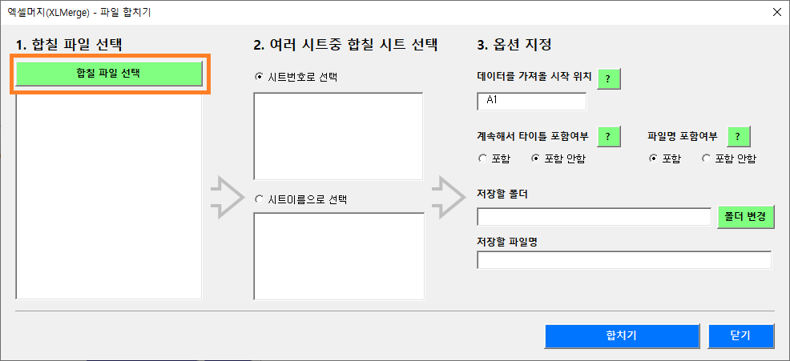

 | 3. 합칠 파일이 있는 폴더를 열고 합칠 파일을 선택한다(한번에 여러 개 선택).
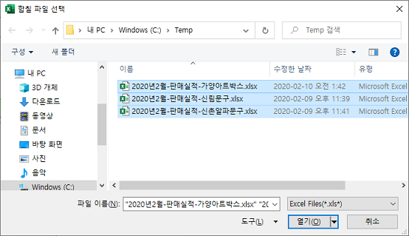

 | 4. 여러 시트 중 합칠 시트를 선택한다(시트 번호(첫번째 시트가 1, 두번째 시트가 2…) 또는 시트이름으로 선택)
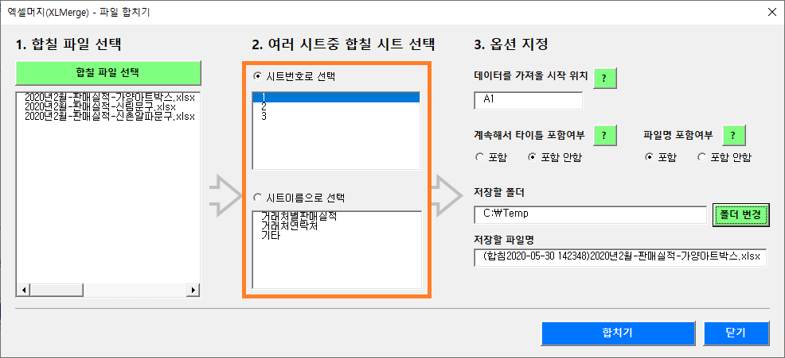

 | 5. 옵션 지정 - 데이터를 가져올 시작 위치, 계속해서 타이틀 포함여부, 저장할 폴더, 저장할 파일명은 기본값으로 입력되어 있으나, 원하는 값으로 변경할 수 있다.

 | 6. "합치기"를 클릭하면 옵션에서 지정한 엑셀파일에 모든 자료가 합쳐진다.
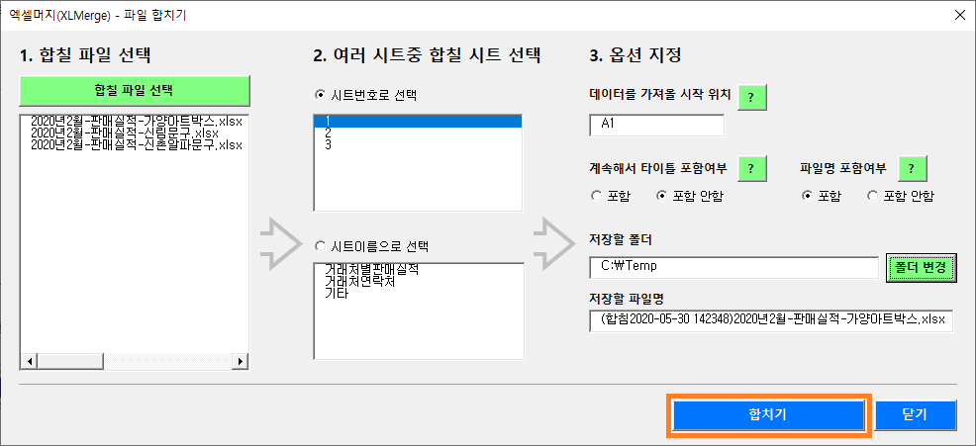

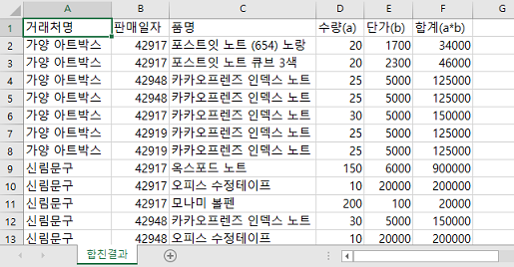

 | 7. 결과 확인 - 작업결과 시트에 "가져온 파일의 원래 폴더위치와 파일명, 가져온 자료의 개수"를 보여준다
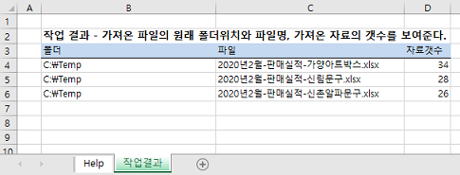

 | XLMerge 1.5.0 사용조건
 | XLMerge 1.5.0의 소스는 공개되어 있으며 License는 GPLv3를 따릅니다.

